Sheet1
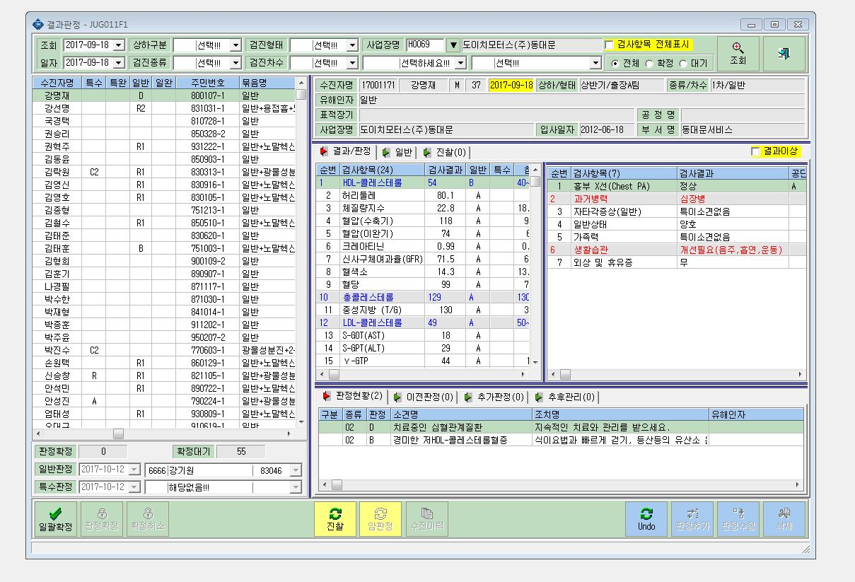

<- 결과 표시

<- 결과 표시

<- 결과 표시

